Sheet1
五金、栏杆招标清单2025.9.10——问题汇总

序号 | 名称 | 明细序号 | 项目特征描述 | 存在问题？ | 备注
1 | 金属扶手、栏杆、栏板-屋面临时防护栏杆1100m | 序号2 | 1.扶手材料种类、规格:Ф60x2.0拉丝不锈钢管扶手（SUS304#） 2.栏杆材料种类、规格:立柱：Ф50x2.0拉丝不锈钢管扶手（SUS304#）；横杆：Ф30x1.5拉丝不锈钢管扶手（SUS304#）；（SUS304#） 3.固定配件种类:成品不锈钢法兰、预埋铁件等 4.具体做法详见图纸 | 立杆是多大型材？ | 立杆Ф50x2.0拉丝不锈钢管扶手（SUS304#） | 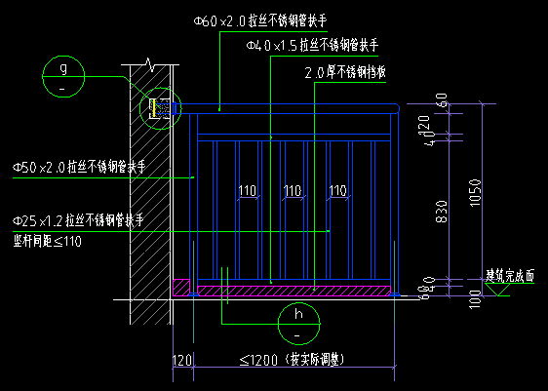
2 | 金属扶手、栏杆、栏板-靠墙扶手 | 序号5 | 1.扶手材料种类、规格:φ40*2.0不锈钢（304）圆管 2.扶手材料种类、规格：φ30*2.0不锈钢（304）圆管，间距≤1200mm 3.固定配件种类:成品不锈钢法兰盘，预埋铁件等 4.具体做法详见图纸 | 靠墙扶手的扶手材料是否同楼梯栏杆材料也选用不锈钢拉丝？Ф50x2.0拉丝不锈钢管扶手 | 靠墙扶手的扶手材料同楼梯栏杆材料也选用不锈钢拉丝？Ф40x2.0拉丝不锈钢管扶手 | 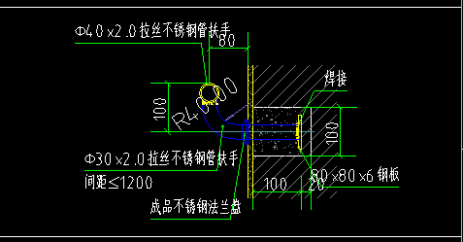
3 | 金属扶手、栏杆、栏板-屋面女儿墙栏杆900mm | 序号6 | 1.扶手材料种类、规格:Ф50x2.0拉丝不锈钢管扶手（SUS304#） 2.栏杆材料种类、规格:立柱：Ф50x2.0拉丝不锈钢管扶手（SUS304#）；横杆：Ф50x2.0拉丝不锈钢管扶手（SUS304#） 3.固定配件种类:成品不锈钢法兰、预埋铁件等 4.具体做法详见图纸 | 扶手、立柱、横杆、立杆都是选用同一尺寸的？ | 扶手、立柱、横杆、立杆都是选用同一尺寸 | 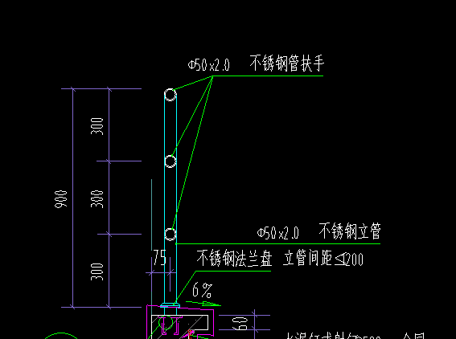
4
5

